BuscarH (Exacto)
Cod_Postal | 1 | 2 | 3 | 4 | 5 | 6 | 7 | 8 | 9 | 10 | 11 | 12 | 13 | 14 | 15 | 16 | 17 | 18 | 19 | 20
Distrito | Cercado | Ancon | Ate | Barranco | Breña | Carabayllo | Comas | Chaclacayo | Chorrillos | El Agustino | Jesus Maria | La Molina | La Victoria | Lince | Lurigancho | Lurin | Magdalena | Miraflores | Pachacamac | Pucusana

Postulante | Sexo | Codigo | Curso | Cod_Postal | Distrito |  | Código | ADM | CON | SIS | MAR | IND | ELE
Ivan | M | SIS |  | 11 |  |  | Curso | Administración | Contabilidad | Sistemas | Marketing | Industrial | Electronica
Jackeline | F | CON |  | 1
Funciones de Busqueda y Referencias
BUSCARH.-Funcion de busqueda Horizontal que nos permite localizar un valor en una base de datos.
Busca un valor localizado en la primera Fila de la BD y se desplaza por la Columna para devolvernos el valor de
la Fila indicada.
Sintaxis:
=BUSCARH(Valor_buscado,Matriz_buscar_en,Indicador_filas,Ordenado)
Donde:
Valor_buscado.-Es el valor o dato contenido en una celda el cual servira de comparación con los datos contenidos en el
Rango de Busqueda(BD).
Matriz_buscar_en.-Base de Datos sin incluir encabezados. La BD se autonumera a partir de su primera fila (1,2,3,...);
donde la primera fila debe contener los datos a comparar con el valor buscado.
Indicador_filas.-Indica el número de fila de la BD de donde se mostrara el valor localizado.
Ordenado.-Es un valor condicional para extraer o visualizar los datos iguales o aproximados al valor buscado donde:
1=Verdadero .- Valor Aproximado
0=Falso .- Valor Exacto(igual)
Jesús | M | MAR |  | 4
Juan | M | CON |  | 8
Nelly | F | SIS |  | 1
Patricia | F | SIS |  | 3
Antonio | M | MAR |  | 14
Roxana | F | SIS |  | 18
Luis | M | SIS |  | 6
Cesar | M | CON |  | 17
Jose | M | IND |  | 7
Pedro | M | ADM |  | 20
Ana | F | ELE |  | 20
David | M | CON |  | 5
Maria | F | SIS |  | 11
Nombres de Rangos:
CURSO = J5:O6
DISTRITO = C2:V3
1º Escribir en la celda E6 la función:
=BUSCARH(D6,CURSO,2,0)
Ejercicio: Halle el Distrito
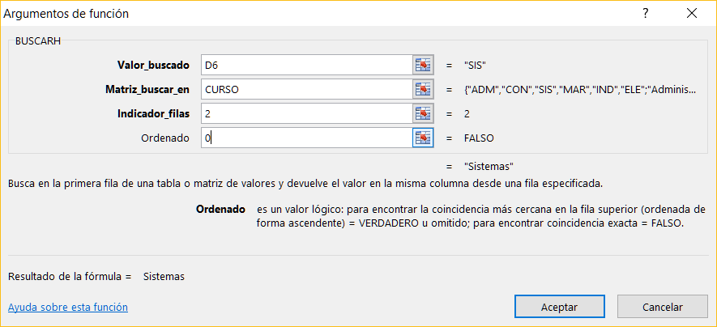
Ivan | M | ADM |  | 7
Veronica | F | IND |  | 5
Francisco | M | CON |  | 9
Carmen | F | IND |  | 16
Guido | M | SIS |  | 20
America | F | ELE |  | 14
Giuliana | F | SIS |  | 17

BuscarH (Aproximado)
1º Asignar nombre COMISION al rango: B2:G3
2º Escribir en la celda C6 la función:
=BUSCARH(B6,COMISION,2,1)
3º Rellenar de C6 hasta C15
Nivel de Ventas | 0 | 1000 | 2000 | 3000 | 4000 | 5000
% Comisión | 0% | 5% | 10% | 15% | 20% | 30%

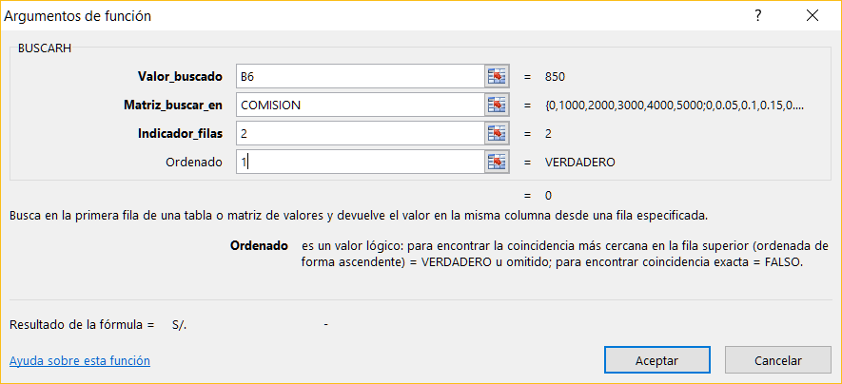
Vendedor | Monto Ventas | Monto Comisión
Romero | S/.850.00
Vargas | S/.2,500.00
Moreno | S/.1,700.00
Durand | S/.900.00
Rojas | S/.3,200.00
Carranza | S/.4,500.00
Lopez | S/.6,000.00
Rivera | S/.10,000.00
Caceres | S/.4,000.00
Toledo | S/.2,000.00

